상품제안서
캘리의 첫돌-마블링(130g) | 상품코드: F09966

 |  |  |  |  |  |  | 02-412-0044 | www.easy1.co.kr
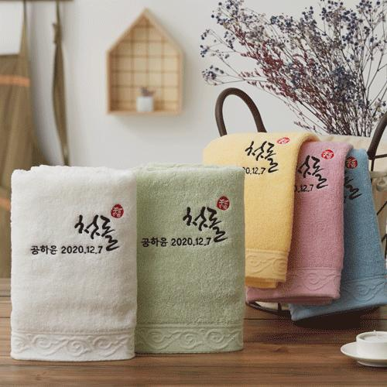

【상세/제작정보】 | ★ 자수인쇄는 글자수, 디자인 난이도에 따라 추가비용 발생합니다.

【인쇄/포장옵션】 | 자수 / 별도문의

【공급단가】 | 수량 | 500~ | 1,000~ | 3,000~ | 5,000~ | 10,000~
*VAT별도 | 130g | 3,030원 | 2,920원 | 2,810원 | 2,700원 | 2,630원

【상품 URL】 | https://dev.easy1.co.kr:443/src/goods_detail.php?gdno=9966

